패키지 경로
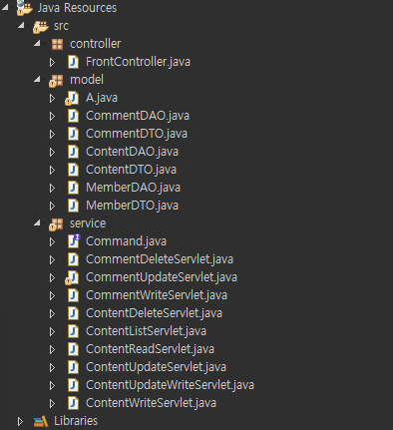 | 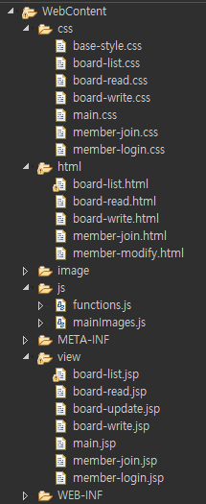

service에 있는 애들은 지금 게시글 관련이라 위의 ㄱㅔ시글 프론트 컨트롤러랑 합칠거임

